Hárok1
P.č. | POLOŽKA | PODLAŽIE | SCHÉMA S ROZMERMI | POPIS | POVRCHOVÁ ÚPRAVA | CENA BEZ DPH | CENA S DPH
1. | O5 | 1.PP |  | VÝMENA KOVANIA, INŠTALÁCIA MLIEČNEJ FÓLIE
2. | O6 | 1.PP | 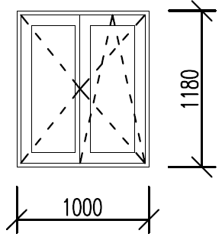 | OKNO ODBORNE OBNOVIŤ RENOVÁCIOU (ZBRÚSENIE AKTUÁLNEHO NÁTERU, APLIKÁCIA 2x NOVÉHO NÁTERU), INŠTALÁCIA MLIEČNEJ FÓLIE | FARBA POVRCHOVEJ ÚPRAVY OKNA PODĽA ZACHOVANÉHO ORIGINÁLU
3. | O7 | 1.PP |  | OKNO ODBORNE OBNOVIŤ RENOVÁCIOU (ZBRÚSENIE AKTUÁLNEHO NÁTERU, APLIKÁCIA 2x NOVÉHO NÁTERU), INŠTALÁCIA MLIEČNEJ FÓLIE | FARBA POVRCHOVEJ ÚPRAVY OKNA PODĽA ZACHOVANÉHO ORIGINÁLU
4. | O10 | 1.NP | 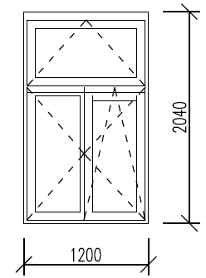 | OKNO ODBORNE OBNOVIŤ RENOVÁCIOU (ZBRÚSENIE AKTUÁLNEHO NÁTERU, APLIKÁCIA 2x NOVÉHO NÁTERU) | FARBA POVRCHOVEJ ÚPRAVY OKNA PODĽA ZACHOVANÉHO ORIGINÁLU
5. | O11 | 1.NP |  | OKNO ODBORNE OBNOVIŤ RENOVÁCIOU (ZBRÚSENIE AKTUÁLNEHO NÁTERU, APLIKÁCIA 2x NOVÉHO NÁTERU) | FARBA POVRCHOVEJ ÚPRAVY OKNA PODĽA ZACHOVANÉHO ORIGINÁLU
6. | O12 | 1.NP |  | OKNO ODBORNE OBNOVIŤ RENOVÁCIOU (ZBRÚSENIE AKTUÁLNEHO NÁTERU, APLIKÁCIA 2x NOVÉHO NÁTERU) | FARBA POVRCHOVEJ ÚPRAVY OKNA PODĽA ZACHOVANÉHO ORIGINÁLU
7. | O16 | 1.NP |  | OKNO ODBORNE OBNOVIŤ RENOVÁCIOU (ZBRÚSENIE AKTUÁLNEHO NÁTERU, APLIKÁCIA 2x NOVÉHO NÁTERU) | FARBA POVRCHOVEJ ÚPRAVY OKNA PODĽA ZACHOVANÉHO ORIGINÁLU
8. | O17 | 1.NP |  | OKNO ODBORNE OBNOVIŤ RENOVÁCIOU (ZBRÚSENIE AKTUÁLNEHO NÁTERU, APLIKÁCIA 2x NOVÉHO NÁTERU) | FARBA POVRCHOVEJ ÚPRAVY OKNA PODĽA ZACHOVANÉHO ORIGINÁLU
9. | O13 | 1.NP | 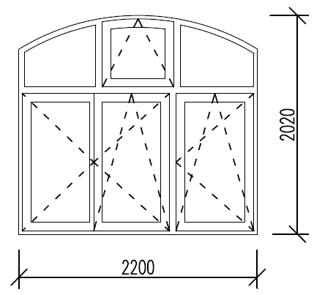 | OKNO ODBORNE OBNOVIŤ RENOVÁCIOU (ZBRÚSENIE AKTUÁLNEHO NÁTERU, APLIKÁCIA 2x NOVÉHO NÁTERU) | FARBA POVRCHOVEJ ÚPRAVY OKNA PODĽA ZACHOVANÉHO ORIGINÁLU
10. | O18 | 1.NP |  | OKNO ODBORNE OBNOVIŤ RENOVÁCIOU (ZBRÚSENIE AKTUÁLNEHO NÁTERU, APLIKÁCIA 2x NOVÉHO NÁTERU), INŠTALÁCIA MLIEČNEJ FÓLIE, ODSTRÁNENIE PÔVODNÉHO TMELU A NANESENIE NOVÉHO | FARBA POVRCHOVEJ ÚPRAVY OKNA PODĽA ZACHOVANÉHO ORIGINÁLU, FARBA POVRCHOVEJ ÚPRAVY TMELU PODĽA ZACHOVANÉHO ORIGINÁLU
11. | O19 | 1.NP |  | OKNO ODBORNE OBNOVIŤ RENOVÁCIOU (ZBRÚSENIE AKTUÁLNEHO NÁTERU, APLIKÁCIA 2x NOVÉHO NÁTERU), INŠTALÁCIA MLIEČNEJ FÓLIE, ODSTRÁNENIE PÔVODNÉHO TMELU A NANESENIE NOVÉHO | FARBA POVRCHOVEJ ÚPRAVY OKNA PODĽA ZACHOVANÉHO ORIGINÁLU, FARBA POVRCHOVEJ ÚPRAVY TMELU PODĽA ZACHOVANÉHO ORIGINÁLU
12. | O19 | 1.NP |  | OKNO ODBORNE OBNOVIŤ RENOVÁCIOU (ZBRÚSENIE AKTUÁLNEHO NÁTERU, APLIKÁCIA 2x NOVÉHO NÁTERU), INŠTALÁCIA MLIEČNEJ FÓLIE, ODSTRÁNENIE PÔVODNÉHO TMELU A NANESENIE NOVÉHO | FARBA POVRCHOVEJ ÚPRAVY OKNA PODĽA ZACHOVANÉHO ORIGINÁLU, FARBA POVRCHOVEJ ÚPRAVY TMELU PODĽA ZACHOVANÉHO ORIGINÁLU
13. | O20 | 1.NP | 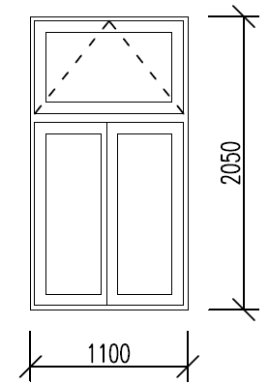 | OKNO ODBORNE OBNOVIŤ RENOVÁCIOU (ZBRÚSENIE AKTUÁLNEHO NÁTERU, APLIKÁCIA 2x NOVÉHO NÁTERU), ODSTRÁNENIE PÔVODNÉHO TMELU A NANESENIE NOVÉHO | FARBA POVRCHOVEJ ÚPRAVY OKNA PODĽA ZACHOVANÉHO ORIGINÁLU, FARBA POVRCHOVEJ ÚPRAVY TMELU PODĽA ZACHOVANÉHO ORIGINÁLU
14. | O21 | 1.NP |  | OKNO ODBORNE OBNOVIŤ RENOVÁCIOU (ZBRÚSENIE AKTUÁLNEHO NÁTERU, APLIKÁCIA 2x NOVÉHO NÁTERU) | FARBA POVRCHOVEJ ÚPRAVY OKNA PODĽA ZACHOVANÉHO ORIGINÁLU
15. | D4 | 1.NP | 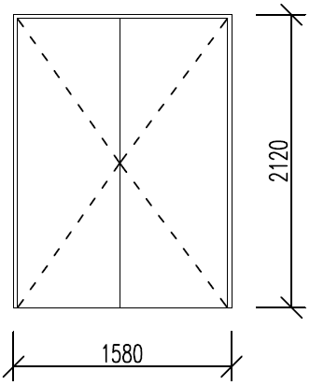 | OKNO ODBORNE OBNOVIŤ RENOVÁCIOU (ZBRÚSENIE AKTUÁLNEHO NÁTERU, APLIKÁCIA 2x NOVÉHO NÁTERU), VÝMENA KLAPAČKY | FARBA POVRCHOVEJ ÚPRAVY OKNA PODĽA ZACHOVANÉHO ORIGINÁLU, TVAR A FARBA POVRCHOVEJ ÚPRAVY KLAPAČKY PODĽA ZACHOVANÉHO ORIGINÁLU
16. | O22 | 2.NP |  | OKNO ODBORNE OBNOVIŤ RENOVÁCIOU (ZBRÚSENIE AKTUÁLNEHO NÁTERU, APLIKÁCIA 2x NOVÉHO NÁTERU), VÝMENA KLAPAČKY | FARBA POVRCHOVEJ ÚPRAVY OKNA PODĽA ZACHOVANÉHO ORIGINÁLU, TVAR A FARBA POVRCHOVEJ ÚPRAVY KLAPAČKY PODĽA ZACHOVANÉHO ORIGINÁLU
17. | O23 | 2.NP | 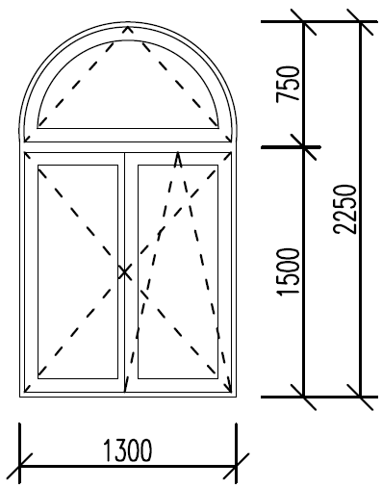 | OKNO ODBORNE OBNOVIŤ RENOVÁCIOU (ZBRÚSENIE AKTUÁLNEHO NÁTERU, APLIKÁCIA 2x NOVÉHO NÁTERU), VÝMENA KLAPAČKY | FARBA POVRCHOVEJ ÚPRAVY OKNA PODĽA ZACHOVANÉHO ORIGINÁLU, TVAR A FARBA POVRCHOVEJ ÚPRAVY KLAPAČKY PODĽA ZACHOVANÉHO ORIGINÁLU
18. | O24 | 2.NP |  | OKNO ODBORNE OBNOVIŤ RENOVÁCIOU (ZBRÚSENIE AKTUÁLNEHO NÁTERU, APLIKÁCIA 2x NOVÉHO NÁTERU), VÝMENA KLAPAČKY | FARBA POVRCHOVEJ ÚPRAVY OKNA PODĽA ZACHOVANÉHO ORIGINÁLU, TVAR A FARBA POVRCHOVEJ ÚPRAVY KLAPAČKY PODĽA ZACHOVANÉHO ORIGINÁLU
19. | O25 | 2.NP | 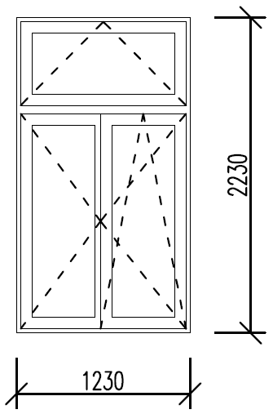 | OKNO ODBORNE OBNOVIŤ RENOVÁCIOU (ZBRÚSENIE AKTUÁLNEHO NÁTERU, APLIKÁCIA 2x NOVÉHO NÁTERU) | FARBA POVRCHOVEJ ÚPRAVY OKNA PODĽA ZACHOVANÉHO ORIGINÁLU
20. | D5 | 2.NP | 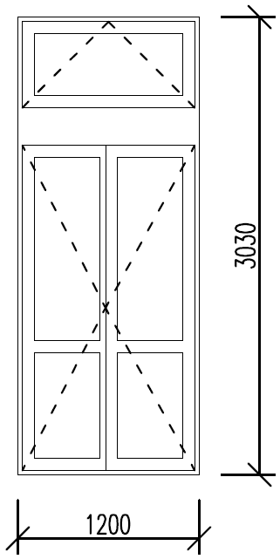 | VÝMENA STĹPIKA | TVAR A FARBA POVRCHOVEJ ÚPRAVY STĹPIKA PODĽA ZACHOVANÉHO ORIGINÁLU
21. | D6 | 2.NP |  | OKNO ODBORNE OBNOVIŤ RENOVÁCIOU (ZBRÚSENIE AKTUÁLNEHO NÁTERU, APLIKÁCIA 2x NOVÉHO NÁTERU), ODSTRÁNENIE PÔVODNÉHO TMELU A NANESENIE NOVÉHO | FARBA POVRCHOVEJ ÚPRAVY OKNA PODĽA ZACHOVANÉHO ORIGINÁLU, FARBA POVRCHOVEJ ÚPRAVY TMELU PODĽA ZACHOVANÉHO ORIGINÁLU
22. | O26 | 2.NP | 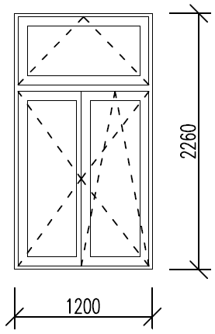 | OKNO ODBORNE OBNOVIŤ RENOVÁCIOU (ZBRÚSENIE AKTUÁLNEHO NÁTERU, APLIKÁCIA 2x NOVÉHO NÁTERU) | FARBA POVRCHOVEJ ÚPRAVY OKNA PODĽA ZACHOVANÉHO ORIGINÁLU
23. | O27 | 2.NP | 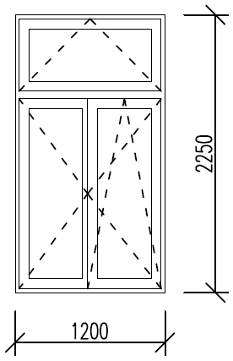 | OKNO ODBORNE OBNOVIŤ RENOVÁCIOU (ZBRÚSENIE AKTUÁLNEHO NÁTERU, APLIKÁCIA 2x NOVÉHO NÁTERU), VÝMENA KLAPAČKY | FARBA POVRCHOVEJ ÚPRAVY OKNA PODĽA ZACHOVANÉHO ORIGINÁLU, TVAR A FARBA POVRCHOVEJ ÚPRAVY KLAPAČKY PODĽA ZACHOVANÉHO ORIGINÁLU
24. | O28 | 2.NP |  | OKNO ODBORNE OBNOVIŤ RENOVÁCIOU (ZBRÚSENIE AKTUÁLNEHO NÁTERU, APLIKÁCIA 2x NOVÉHO NÁTERU), VÝMENA KLAPAČKY | FARBA POVRCHOVEJ ÚPRAVY OKNA PODĽA ZACHOVANÉHO ORIGINÁLU, TVAR A FARBA POVRCHOVEJ ÚPRAVY KLAPAČKY PODĽA ZACHOVANÉHO ORIGINÁLU
25. | O29 | 2.NP |  | OKNO ODBORNE OBNOVIŤ RENOVÁCIOU (ZBRÚSENIE AKTUÁLNEHO NÁTERU, APLIKÁCIA 2x NOVÉHO NÁTERU) | FARBA POVRCHOVEJ ÚPRAVY OKNA PODĽA ZACHOVANÉHO ORIGINÁLU
26. | O31 | 2.NP |  | OKNO ODBORNE OBNOVIŤ RENOVÁCIOU (ZBRÚSENIE AKTUÁLNEHO NÁTERU, APLIKÁCIA 2x NOVÉHO NÁTERU) | FARBA POVRCHOVEJ ÚPRAVY OKNA PODĽA ZACHOVANÉHO ORIGINÁLU
27. | O30 | 2.NP |  | OKNO ODBORNE OBNOVIŤ RENOVÁCIOU (ZBRÚSENIE AKTUÁLNEHO NÁTERU, APLIKÁCIA 2x NOVÉHO NÁTERU) | FARBA POVRCHOVEJ ÚPRAVY OKNA PODĽA ZACHOVANÉHO ORIGINÁLU
28. | D7 | 2.NP | 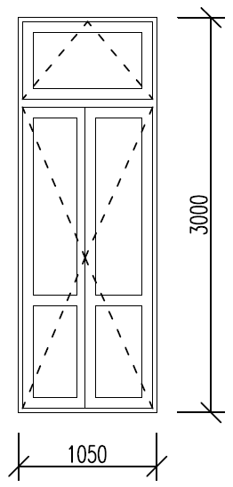 | VÝMENA BALKÓNOVÝCH DVERÍ (vrátane opravy steny z vonkajšej aj vnútornej strany a jej uvedenia do pôvodného stavu) | VZHĽAD, TVAR A FARBA POVRCHOVEJ ÚPRAVY BALKÓNOVÝCH DVERÍ PODĽA ZACHOVANÉHO ORIGINÁLU
29. | D8 | 2.NP | 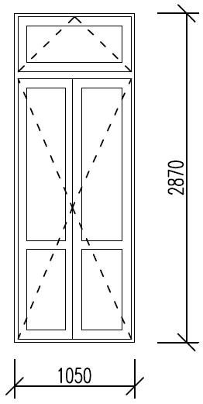 | VÝMENA BALKÓNOVÝCH DVERÍ (vrátane opravy steny z vonkajšej aj vnútornej strany a jej uvedenia do pôvodného stavu) | VZHĽAD, TVAR A FARBA POVRCHOVEJ ÚPRAVY BALKÓNOVÝCH DVERÍ PODĽA ZACHOVANÉHO ORIGINÁLU
30. | D9 | 2.NP | 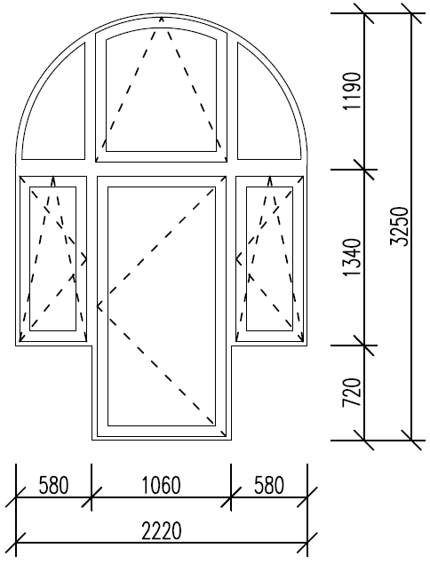 | BALKÓNOVÉ DVERE ODBORNE OBNOVIŤ RENOVÁCIOU (ZBRÚSENIE AKTUÁLNEHO NÁTERU, APLIKÁCIA 2x NOVÉHO NÁTERU), ODSTRÁNENIE PÔVODNÉHO TMELU A NANESENIE NOVÉHO | FARBA POVRCHOVEJ ÚPRAVY OKNA PODĽA ZACHOVANÉHO ORIGINÁLU, FARBA POVRCHOVEJ ÚPRAVY TMELU PODĽA ZACHOVANÉHO ORIGINÁLU
31. | O35 | 3.NP | 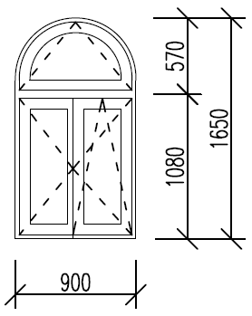 | OKNO ODBORNE OBNOVIŤ RENOVÁCIOU (ZBRÚSENIE AKTUÁLNEHO NÁTERU, APLIKÁCIA 2x NOVÉHO NÁTERU), VÝMENA KLAPAČKY | FARBA POVRCHOVEJ ÚPRAVY OKNA PODĽA ZACHOVANÉHO ORIGINÁLU, TVAR A FARBA POVRCHOVEJ ÚPRAVY KLAPAČKY PODĽA ZACHOVANÉHO ORIGINÁLU
32. | O36 | 3.NP | 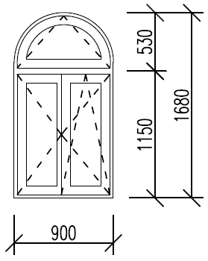 | OKNO ODBORNE OBNOVIŤ RENOVÁCIOU (ZBRÚSENIE AKTUÁLNEHO NÁTERU, APLIKÁCIA 2x NOVÉHO NÁTERU), VÝMENA KLAPAČKY | FARBA POVRCHOVEJ ÚPRAVY OKNA PODĽA ZACHOVANÉHO ORIGINÁLU, TVAR A FARBA POVRCHOVEJ ÚPRAVY KLAPAČKY PODĽA ZACHOVANÉHO ORIGINÁLU
33. | O37 | 3.NP | 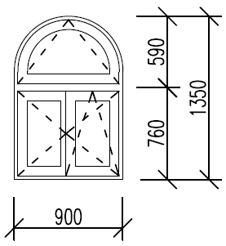 | VÝMENA OKNA + PARAPETU (vrátane opravy steny z vonkajšej aj vnútornej strany a jej uvedenia do pôvodného stavu) | VZHĽAD, TVAR A FARBA POVRCHOVEJ ÚPRAVY OKNA PODĽA ZACHOVANÉHO ORIGINÁLU
34. | O39 | 3.NP |  | OKNO ODBORNE OBNOVIŤ RENOVÁCIOU (ZBRÚSENIE AKTUÁLNEHO NÁTERU, APLIKÁCIA 2x NOVÉHO NÁTERU) | FARBA POVRCHOVEJ ÚPRAVY OKNA PODĽA ZACHOVANÉHO ORIGINÁLU
35. | O38 | 3.NP | 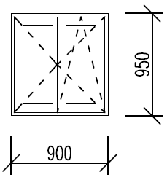 | VÝMENA OKNA + PARAPETU (vrátane opravy steny z vonkajšej aj vnútornej strany a jej uvedenia do pôvodného stavu) | VZHĽAD, TVAR A FARBA POVRCHOVEJ ÚPRAVY OKNA PODĽA ZACHOVANÉHO ORIGINÁLU
 |  |  |  |  | CENA SPOLU:* | 0 | 0

* CENA SPOLU JE KONEČNÁ CENA VRÁTANE MATERIÁLU, PRÍDRUŽNÉHO POMOCNÉHO MATERIÁLU, PRACOVNÝCH POMÔCOK, DOPRAVY, ODVOZU ODPADU A DANIA STAVENISKA DO PÔVODNÉHO STAVU A VŠETKÝCH OSTATNÝCH NÁKLADOV SÚVISIACH S REALIZÁCIOU ZÁKAZKY

